Feuil1
Soit une feuille carrée (dont le côté a vaut 60cm) qu'on désire plier pour construire une " boîte " qui a la forme d'un parallélépipède (sans couvercle)
Quelle doit être la hauteur du bord (x) pour que le volume (v) de cette boîte soit MAXIMUM ?

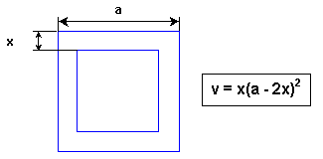

 | a | 60
 | x

 | Volume | 0

